关系图
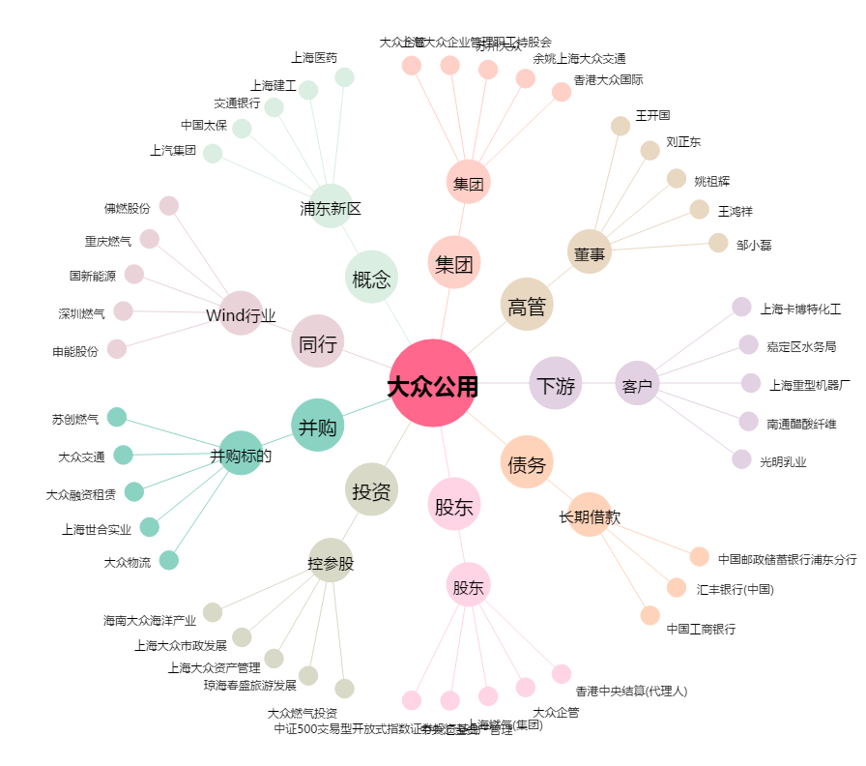
大众公用[600635.SH] - 关系概览图

